المؤشرات الكلية

سوق العراق للاوراق المالية
جلسة الاثنين 2026/6/15 |  |  |  | تقرير أسعار الأسهم المتداولة لسوق العراق للأوراق المالية
الجلسة (103)
الاسهم المتداولة المدرجة و OTC |  |  | 829,873,669 |  |  | قيمة الأسهم المتداولة المدرجة و OTC |  | 1,410,248,969 |  |  | صفقات الشركات المدرجة وOTC | 1353
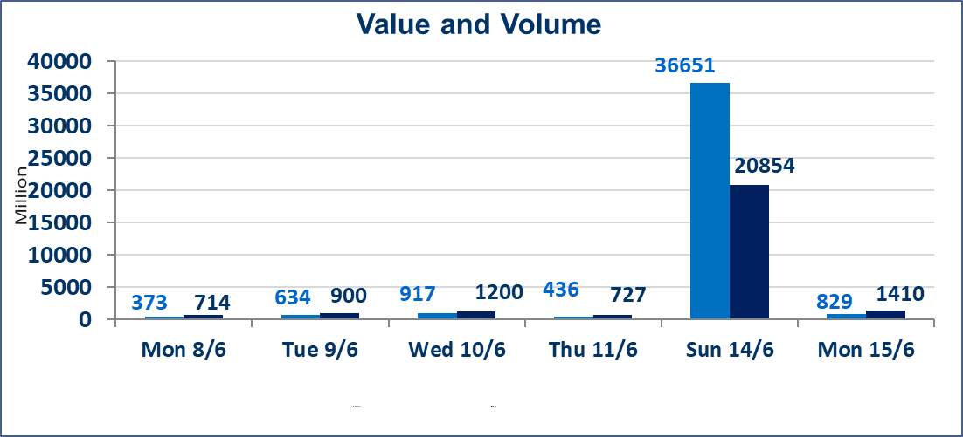
المؤشر60 ISX اليوم | 976.09 |  | نقطة |  |  | المؤشر15 ISX اليوم | 1258.38 | نقطة
المؤشر 60 ISX السابق | 971.69 |  | نقطة |  |  | المؤشر 15 ISX السابق | 1242.50 | نقطة
نسبة التغير | 0.45 |  | % |  |  | نسبة التغير | 1.28 | %
عدد النقاط | 4.40 |  | نقطة |  |  | عدد النقاط | 15.88 | نقطة

الشركات المدرجة | 103 | OTC | 14 | 117 |  | الشركات غير المتداولة المدرجة | 39 | OTC | 13 | 52
الشركات المتداولة | 47 | OTC | 1 | 48 |  | الشركات المرتفعة |  |  | 19
شركات الهيئة العامة |  |  |  | 6 |  | الشركات المنخفضة |  |  | 16
الموقوفة بقرار من هيأة الأوراق المالية |  |  |  | 11
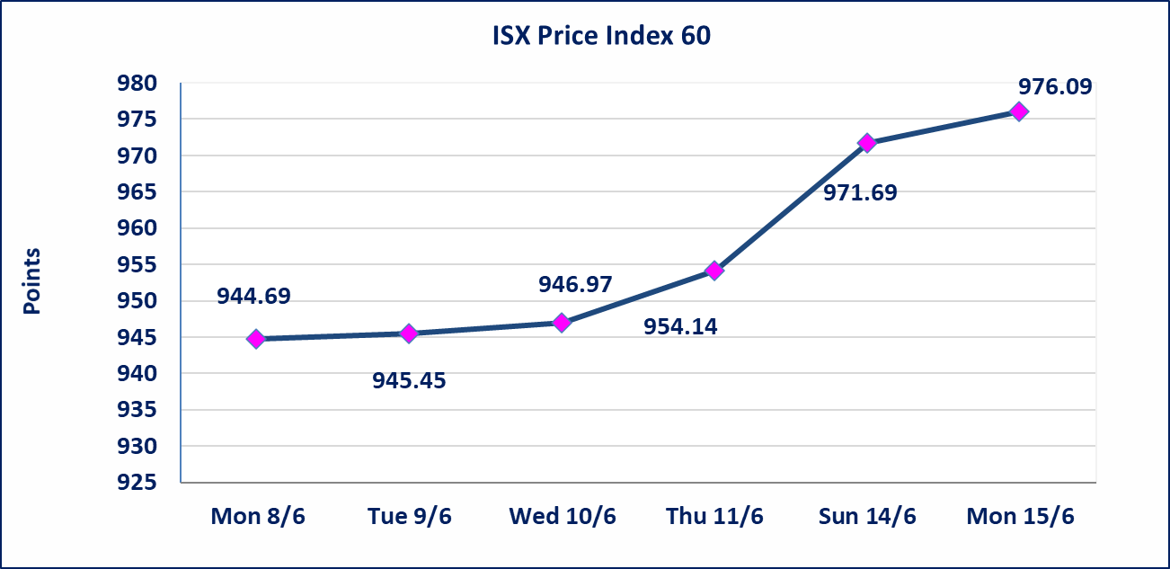
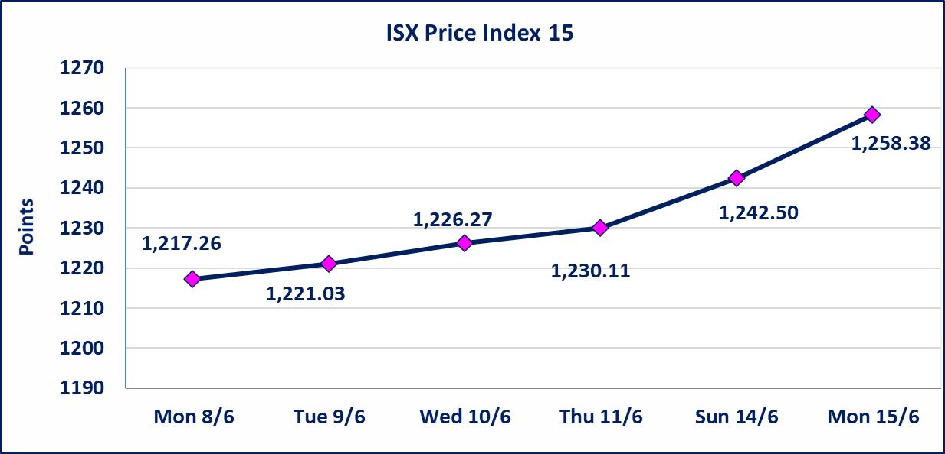

* | بناء على قرار الامانة العامة لمجلس الوزراء تقرر عدم تنظيم جلسة تداول ليوم الثلاثاء الموافق 16 حزيران 2026 بمناسبة راس السنة الهجرية ، وستنظم جلسات التداول اعتبارا من يوم الاربعاء الموافق 17 حزيران 2026
اليم الازرق للتجارة العامة(SYAM) | تم البدء بعمليات ايداع شهادات اسهم المساهمين لشركة اليم الازرق للتجارة العامة إعتباراً من جلسة الاربعاء 2026/6/3 وسيتم اطلاق التداول إعتباراً من جلسة الاربعاء 2026/6/24 بعد ايداع 5% من رأس المال او بعد مرور (21) يوم من تاريخ بدء الايداع في منصة الشركات غير المدرجة ISX-OTC.
المصير للتامين(NMAS) | تم البدء بعمليات ايداع شهادات اسهم المساهمين لشركة المصير للتامين إعتباراً من جلسة الثلاثاء 2026/6/2 وسيتم اطلاق التداول إعتباراً من جلسة الثلاثاء 2026/6/23 بعد ايداع 5% من رأس المال او بعد مرور (21) يوم من تاريخ بدء الايداع في منصة الشركات غير المدرجة ISX-OTC.
دار الثقة للتامين(NDAR) | تم البدء بعمليات ايداع شهادات اسهم المساهمين لشركة دار الثقة للتامين إعتباراً من جلسة الثلاثاء 2026/6/2 وسيتم اطلاق التداول إعتباراً من جلسة الثلاثاء 2026/6/23 بعد ايداع 5% من رأس المال او بعد مرور (21) يوم من تاريخ بدء الايداع في منصة الشركات غير المدرجة ISX-OTC.
زين للتامين(NZAI) | تم البدء بعمليات ايداع شهادات اسهم المساهمين لشركة زين للتامين إعتباراً من جلسة الثلاثاء 2026/6/2 وسيتم اطلاق التداول إعتباراً من جلسة الثلاثاء 2026/6/23 بعد ايداع 5% من رأس المال او بعد مرور (21) يوم من تاريخ بدء الايداع في منصة الشركات غير المدرجة ISX-OTC.
الوطنية للصناعات الغذائية (INFF) | تم البدء بعمليات ايداع شهادات اسهم المساهمين لشركة الوطنية للصناعات الغذائية إعتباراً من جلسة الاحد 2026/5/24 وسيتم اطلاق التداول لحين اكمال انتهاء الاجراءات في مركز الايداع في منصة الشركات غير المدرجة ISX-OTC.
الحد الأعلى والادنى للتغير في السعر | نسبة التغير الحدود الدنيا للحركة السعرية للاسهم من (5% الى 10%) والحدود العليا من(10% الى 25%)في كافة المنصات ماعدا منصة OTC.
Web site : www.isx-iq.net E-mail : info-isx@isx-iq.net |  |  |  |  | 07834000034 - 07711211522 : ص . ب :3607 العلوية الهاتف |  |  |  |  |  | بغداد /الكرادة/ قرب المسرح الوطني /مجاور مصرف الخليج التجاري

نسبة التغير
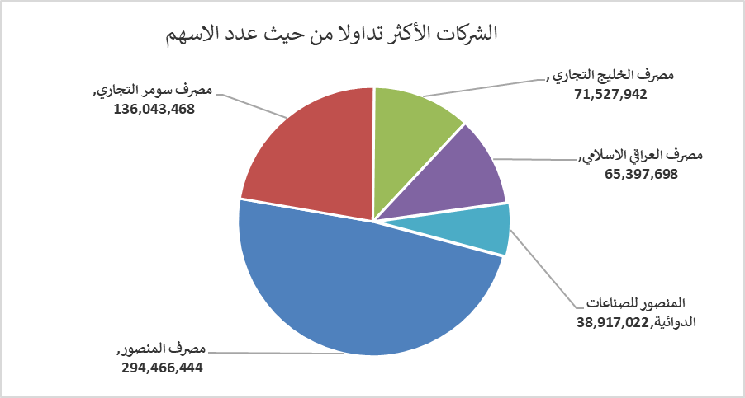
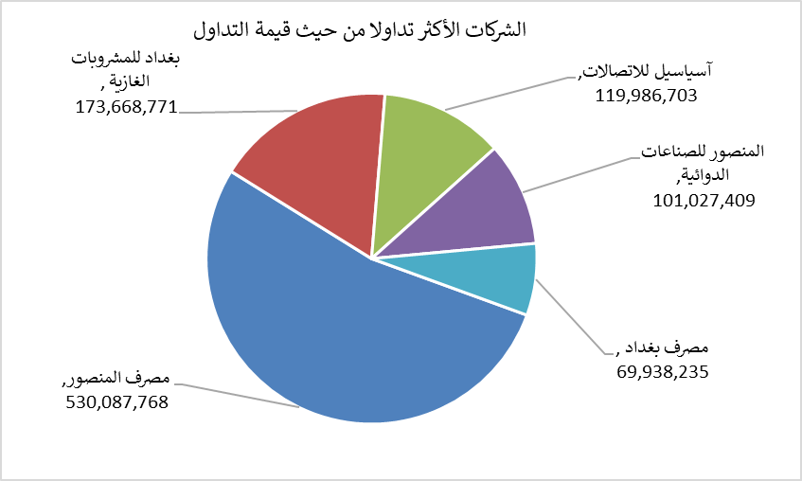
الشركات الأكثر ارتفاعاً وانخفاضاً

نسبة التغير لاسعار الاغلاق الاكثر ارتفاعاً |  |  |  | نسبة التغير لاسعار الاغلاق الاكثر انخفاضاً
اسم الشركة | اغلاق | التغير(%) | الاسهم المتداولة | اسم الشركة | اغلاق | التغير (%) | الاسهم المتداولة
مصرف الطيف الاسلامي | 0.900 | 18.42 | 5,147,805 | فنادق المنصور | 62.000 | -8.82 | 77,456
العراقية لانتاج وتسويق اللحوم | 5.250 | 11.70 | 147,972 | مدينة العاب الكرخ السياحية | 4.500 | -7.22 | 214,014
الهلال الصناعية | 1.650 | 10.00 | 246,000 | الخاتم للاتصالات | 4.240 | -6.81 | 3,008,739
نقل المنتجات النفطية | 1.600 | 6.67 | 87,551 | مصرف سومر التجاري | 0.190 | -5.00 | 136,043,468
مصرف الاتحاد العراقي | 0.170 | 6.25 | 1,000,000 | الصناعات الالكترونية | 1.530 | -4.37 | 996,112

الشركات الاكثر نشاطا حسب الاسهم المتداولة (حجم التداول) |  |  |  | الشركات الاكثر نشاطا حسب القيمة المتداولة
اسم الشركة | اغلاق | التغير(%) | الاسهم المتداولة | اسم الشركة | اغلاق | التغير (%) | القيمة المتداولة
مصرف المنصور | 1.810 | 0.56 | 294,466,444 | مصرف المنصور | 1.810 | 0.56 | 530,087,768
مصرف سومر التجاري | 0.190 | -5.00 | 136,043,468 | بغداد للمشروبات الغازية | 6.640 | 3.75 | 173,668,771
مصرف الخليج التجاري | 0.350 | 0.00 | 71,527,942 | آسياسيل للاتصالات | 16.800 | 1.39 | 119,986,703
مصرف العراقي الاسلامي | 1.070 | -1.83 | 65,397,698 | المنصور للصناعات الدوائية | 2.650 | 2.71 | 101,027,409
المنصور للصناعات الدوائية | 2.650 | 2.71 | 38,917,022 | مصرف بغداد | 2.650 | 0.38 | 69,938,235

